未完成任务
编号 | 任务名称 | 重要程度 | 预计完成时间 | 状态 | 任务描述 | 解决方案
 | 1：首先清除日结月结的定时调用
 | 2：重新设计日结月结的领域模型
 | 统计各个指标的计算方式
 | 3：月结是汇总日结得到的数据，不采用重新聚集
 | 4：日结的数据在什么时候调用呢？月结在什么时候调用呢？
 | 通过人工生成还是自动生成，可以通过选择日期，让月结手工生成，因为中间会调整数据
 | 月结也通过选择某一日进行手工生成，同理，但是每天还是要定时生成，因为人工会忘记的。
 | 人工只是导出点击的那一时刻的日结或月结数据

 | 在建仓库月报表修改
 | 添加模板导出
 | 当行和列没有数据的时候就隐藏该行或列，没有数据的小类，大类也隐藏
 | 统计各个指标的计算方式

 | 在建仓库日报表报表修改
 | 添加模板导出
 | 当行和列没有数据的时候就隐藏该行或列，没有数据的小类，大类也隐藏
 | 数据统计方式修改
 | 备品备件仓库日报表报表修改
 | 添加模板导出
 | 当行和列没有数据的时候就隐藏该行或列，没有数据的小类，大类也隐藏
 | 数据统计方式修改
 | 备品备件仓库月报表修改
 | 添加模板导出
 | 当行和列没有数据的时候就隐藏该行或列，没有数据的小类，大类也隐藏
 | 数据统计方式修改

 | 备品备件仓库日报表开发，月报表开发
 | 借用变领用，当设备被安装在点位上的时候 |  |  | NBDW-2014-058(05-YZSN)
 | 领用变借用功能,当设备被返回来的时候
 | 仓库增加调拨类型
 | 仓库增加调拨单类型转换功能
 | 仓库增加调拨归还功能
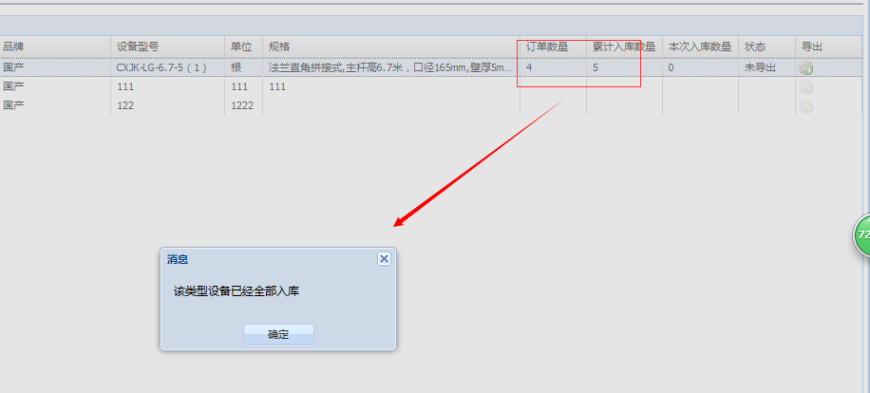
 | 在建工程仓库和备品备件仓库报表合并
 | 移动端添加测试库切换功能
 | 片区管理添加查询提示
 | 每次我点入库或出库按钮的时候，弹出确认框的时候，能不能提示“是否这20件设备入库（出库）”，就是提示出入库几件设备，这样万一我漏扫了一件我也会很清楚，特别是量特别大的时候，不容易发现

 | 添加零星项目领用月报表
 | 只有有领用数量的领用项目才会出现
 | 只有有领用数量的大类，小类，品名才会出现
 | 增加领用单打印功能 | 一般
 | 增加借用单打印功能 | 一般
 |  | 重要

 | 下发任务换种方式，比如点击弹出一个框来下发选择点位任务

 | 订单价格敏感信息隐藏 |  | 等待需求确认 |  |  | 我直接在后台限定死，只有你的账号可以看到，其他任何人的账号都不可以看，管理员也不行。就是说 只有特殊的人才可以看 即使有权限可以看 订单历史查询 也看不到单价，而且每次增设可以看的人话，都需要修改，重启服务等等
 | 点位在地图上的分布展示，管理，调整 |  |  |  | 并且选中一个点位可以知道在哪个位置
 | 如何调整贴错条码的设备
 | 坏件当好件返库后怎么处理。
 | 条码重打，当某个点位上的条码损坏后进行条码重打

报表指标计算公式
1：在建库是指在建项目用的设备，备件是维护期用的设备，在建时，跟的是项目经理。备件属于维护阶段了，是维护部跟了
2：那在建项目的时候 也有设备损坏怎么办?比如原来就损坏，或者不小心掉地上，摔坏了?
 | 鄞州项目时，在建设备坏掉时，是给商务部的，他们直接寄给厂方。不通过维修室的。坏件让商务部拿走时，我让她们出书面借条，不做账的
3:在建仓库也存在，多领然后返还的，那就走“返还”好了，数据体现在"新增数"上
4：额定，是指对备件库存的最大保有量，就是维持仓库库存不能超过某个值
 | 针对鄞州区的点位数，额定出我库里的备件最大只能有10个球，当库存只剩下3个球时，仓库就可以提起采购申请，补充库存，但库存不能超过10个球。

在建工程仓库汇总表（月报表）

上期结余数 | 上个月该品名的所有汇总数量
本期新增数 | 就是新增采购数+多领返还的数量，是+值。只需统计采购新增并入库了的数量就可以了
本期领用数 | 项目领用数，是-值。只需统计被领用出去的就可以了，不需要统计借用，因为在建仓库没有借用的概念。
本期结余数 | 本期新增数+本期领用数,因为领用数是负，所以就是减掉了。

在建工程仓库明细报表(日报)

上期结余数 | 上期该品名的所有汇总数量，其实是上月结余数
本期新增数 | 就是新增采购数+多领返还的数量，是+值。只需汇总每天的新增数
本期领用数 | 项目领用数，是-值。只需汇总每天的领用数。
本期结余数 | 本期新增数+本期领用数,因为领用数是负，所以就是减掉了。
新增数 | 每天的采购新增数量+多领返还的数量，是+值。只需统计采购新增并入库了的数量就可以了
领用数 | 每天的领用数量，是-值。只需统计被领用出去的就可以了，不需要统计借用

备品备件仓库汇总表（月报表）

额定数量 | 手动填写的数量，一般不用的
上月结余数 | 上个月该品名的所有汇总数量
本期采购新增 | 新增采购的数量
本期旧品新增 | 拆回的旧件，包括维修拆回的数量，取消点位拆回的数量
本期领用数 | 是-的，送外检修确诊数=报废出库+维修出库
本期维修返还数 | 维修好后返回到仓库数量
报废数 | 维修不好报废的数量
维修出库 | 需要维修从仓库出去到维修中心的数量
本期借用数 | 是-的，作业单位借用数+调拨给其他仓库的数量
本期归还数 | 作业单位归还的数量+其他仓库归还的数量(其他仓库调拨过来的)
本期结余数 | 上月结余数+本期采购新增+本期旧品新增+本期领用数+本期维修返还数+本期借用数+本期归还数
增补数量 | 额定数量-本期结余数
 | 真正的领用没有计算在里面？而且“本期领用数”在原始样式中的定义肯定有问题

需求：1:需要有一个地方看到还剩余好件的数量。

方案1：
额定数量 | 手动填写的数量，一般不用的
上月结余数 | 上个月该品名的汇总数量
好件数 | 上月结余数中有多少好件，不计数
本期采购新增 | 新增采购的数量
本期旧品新增 | 拆回的旧件，包括维修拆回的数量，取消点位拆回的数量，领用后没有使用就返回的数量
本期领用数 | 是-的，作业单位领用出去的数量，变成和在建仓库一样，统一概念。
本期维修返还数 | 维修好后返回到仓库数量
报废数 | 维修不好报废的数量
维修出库 | 需要维修从仓库出去到维修中心的数量，作为本期结余数中，计算的一环，是-值。
本期借用数 | 是-的，作业单位借用数+调拨给其他仓库的数量
本期归还数 | 作业单位归还的数量+其他仓库归还的数量(其他仓库调拨过来的)
本期结余数 | 上月结余数+本期采购新增+本期旧品新增+本期领用数+本期维修返还数+本期借用数+本期归还数+维修出库
好件数 | 本期结余数中有多少好件，不计数
增补数量 | 额定数量-本期结余数

方案2：除了报废数和维修出库数外，其他数量都是好件的数量。
主要维度：新旧品，好坏件，

额定数量 | 手动填写的数量，一般不用的
上月结余数 | 上个月该品名的汇总数量，只包含好件
本期采购新增 | 新增采购的数量+从其他仓库借过来的新设备
本期旧品新增 | 拆回的旧件，包括维修拆回的数量+取消点位拆回的数量+从其他仓库借过来的旧设备，只包含好件
本期领用数 | 是-的，是真正领用的，并且没返回的数量，作业单位领用出去的数量并使用了的数量+仓库领过去的数量
本期维修返还数 | 维修好后返回到仓库数量
报废数 | 维修不好报废的数量
维修出库 | 需要维修从仓库出去到维修中心的数量
本期借出数 | 是-的，作业单位借用数(排除最后实际被使用了的设备)+借用给其他仓库的数量(新，旧)+领出去但最后归还或还没归还的设备(，新，旧。如果这个A设备当月没归还，跨月归还了,本期借用书为1，本期归还数为0,只有当任务提交，真正被使用了才叫领用 )
本期归还数 | 作业单位归还的数量+其他仓库归还的数量（包括新，旧）+领出去最后归还了的设备（包括新，旧）
本期结余数 | 上月结余数+本期采购新增+本期旧品新增+本期领用数+本期维修返还数+本期借用数+本期归还数，只包含好件
增补数量 | 额定数量-本期结余数
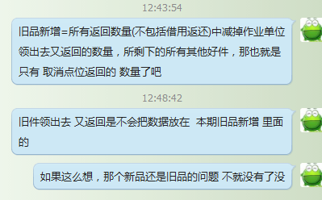
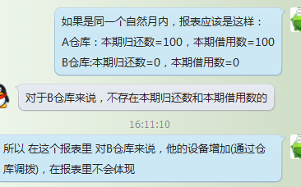

 | 借过来的新设备没有指标进行体现，借过来的旧设备体现在哪？


 |  | 解决方案，新增设备返还，和新品入库一样，只是多了

 |  | 那仓库之间借用 会不会 使用旧设备进行归还呢？
 |  |  | 和借用类型有什么关系？借用类型不同，归还类型也会不同？

